합계
견 적 서

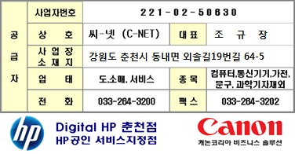
한국생산기술연구원 귀하
아래와 같이 견적 합니다.

견적 금액 합계 :
(부가가치세 포함) |  | ₩15,730,000
납품 예정 일자 : 계약후 20일 이내
견적 유효 기간 : 견적일로부터 30일
지 불 조 건 : 별도협의
견 적 담 당 : 조 규 장 (gjang@chol.com)
견 적 일 자 : |  | 2017-03-20

품명 | P/N | Description | 수 량 | 소비자가격 | 공급단가 | 공급합계
 |  | 판단지능용 모듈 및 빅데이터용 마스터 모듈 | 1 SET |  | 14,300,000 | 14,300,000
 |  | intel 4GHz 쿼드코어 Processor 8MB L3 Cache
판단지능용 빅데이터 하드웨어 시스템 |  | 256GB MLC SSD (PCIE Gen3 X4 with NVMe)
 |  | 1TB SATA 6G 7.2k HDD
 |  | 2,560 Core 1835MHz GPU integrated with 16GB GDDR5 256bit 10GHz memory

 |  | 슬레이브 모듈
 |  | intel 4GHz 쿼드코어 Processor 8MB L3 Cache
 |  | 256GB MLC SSD (PCIE Gen3 X4 with NVMe)

 |  | 22U 서버랙
 |  | 사이즈 : 1200 x 600 x 1000 mm
 |  | 고정타입 : 케이지너트

 |  | Gigibit 24port s/w
 |  | 24개의 자동감지 10/100/1000 포트
 |  | 스토리지 1MB, 버퍼 512KB, 48Gbps

 |  |  | 소 계 : |  | ₩14,300,000
 |  |  | 부 가 세 : |  | ₩1,430,000
 |  |  | 총 계 : |  | ₩15,730,000

